Sheet1
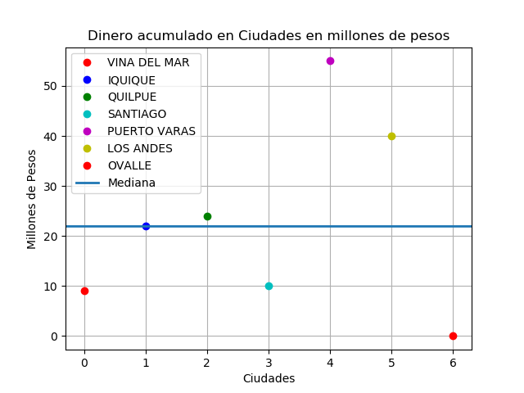

CIUDAD | DINERO | CLIENTES

VINA DEL MAR | $9,038,299 | 3
IQUIQUE | $22,469,070 | 1
QUILPUE | $24,000,000 | 1
SANTIAGO | $10,000,000 | 1
PUERTO VARAS | $55,600,001 | 1
LOS ANDES | $40,472,800 | 1
OVALLE | $0 | 1

TOTAL DINERO | $161,580,170 |  | CIUDAD MAS ADINERADA | $55,600,001
TOTAL CLIENTES | 9 |  | CIUDAD MENOS ADINERADA | $0
CLIENTES HOMBRES | 7 |  | DIFERENCIA | $55,600,001
CLIENTES MUJER | 2
CUENTAS BANCARIAS | 15

